Estadísticas
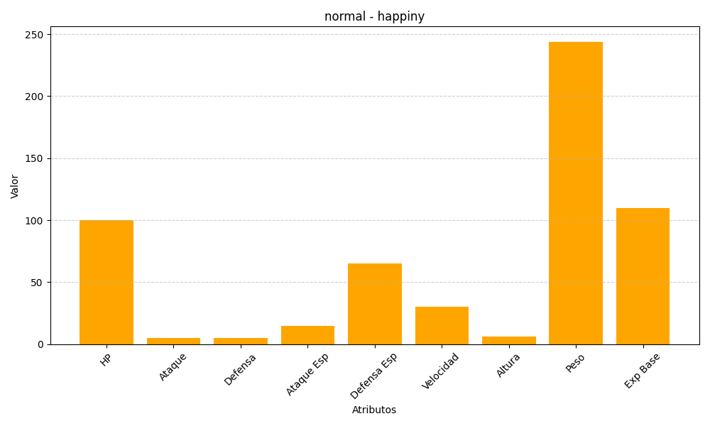
ID | Nombre | Tipo | HP | Ataque | Defensa | Ataque Especial | Defensa Especial | Velocidad | Altura | Peso | Experiencia Base
440 | happiny | normal | 100 | 5 | 5 | 15 | 65 | 30 | 6 | 244 | 110

